val drie reeksen
vergelijking Pa drie reeksen volgens val
 | ggcnn PA gem |  | ggcnn PA max |  | ggcnn PA min |  | ggcnn2 PA gem |  | ggcnn2 PA max |  | ggcnn2 PA min |  | ggcnn2 ruis PA gem |  | ggcnn2 ruis PA max |  | ggcnn2 ruis PA min
0.2 | 9.36 | 0.2 | 15.23 | 0.2 | 0.77 | 0.2 | 4.25 | 0.2 | 17.47 | 0.2 | -42.23 | 0.2 | -13.34 | 0.2 | 19.10 | 0.2 | -42.05
0.4 | 6.22 | 0.4 | 19.29 | 0.4 | -6.97 | 0.4 | 35.16 | 0.4 | 63.88 | 0.4 | -26.84 | 0.4 | 23.26 | 0.4 | 48.60 | 0.4 | -0.07
0.5 | 17.55 | 0.5 | 33.62 | 0.5 | -0.04 | 0.5 | 16.62 | 0.5 | 27.69 | 0.5 | 11.46 | 0.5 | 17.75 | 0.5 | 22.47 | 0.5 | 2.80
0.6 | 13.77 | 0.6 | 21.80 | 0.6 | 3.72 | 0.6 | -51.35 | 0.6 | -38.56 | 0.6 | -60.60 | 0.6 | 23.05 | 0.6 | 80.42 | 0.6 | -19.44
0.8 |  | 0.8 |  | 0.8 |  | 0.8 |  | 0.8 |  |  |  | 0.8 | 18.50 | 0.8 | 50.53 | 0.8 | -17.92

rot drie reeksen
vergelijking drie reeksen rotatie
 | ggcnn |  | ggcnn2 |  | ggcnn met ruis
0.2 | 34.60 | 0.2 | 57.09 | 0.2 | 81.729003018
0.4 | 39.15 | 0.4 | 71.57 | 0.4 | 149.67304873
0.5 | 62.26 | 0.5 | 39.15 | 0.6 | 95.498855521
0.6 | 50.79 | 0.6 | 39.18 | 1 | 69.32597632
0.8 | 54.92 | 0.8 | 291.45
1 | 40.06 | 1 | 40.06

epoch drie reeksen
vergelijking reeksen epoch
 | ggcnn |  | ggcnn2 |  | ggcnn met ruis
10 | 32.83 | 1 | 54.36 | 1 | 54.27
20 | 35.95 | 10 | 65.03 | 10 | 111.69
30 | 47.99 | 20 | 88.56 | 20 | 57.70
40 | 54.97 | 80 | 25.75 | 40 | 189.39
60 | 29.96 | 100 | 110.84 | 60 | 63.12
80 | 38.90
100 | 33.86

drie reeksen batch size
vergelijking reeksen batch size
 | ggcnn | ggcnn2 | ggcnn2 met ruis
4 | 33.50 | 45.99 | 52.58
16 | 96.37 | 39.92

drie reeksen batches per epoch
vergelijking reeksen batches per epoch
 | ggcnn |  | ggcnn2 |  | ggcnn ruis
500 | 40.34 | 100 | 44.26 | 100 | 53.14
1500 | 39.38 | 500 | 97.04 | 500 | 53.12
2000 | 33.12 | 1500 | 81.55 | 1500 | 60.97
 |  | 2000 | 71.37

drie reeksen val batches
vergelijking reeksen validation batches
 | ggcnn |  | ggcnn2 |  | ggcnn ruis
125 | 42.08 | 125 | 79.03 | 125 | 101.91
500 | 26.37 | 500 | 58.38

ggcnn2_standaard
fase 2 herkenning een object |  |  |  | fase 2 accuraatheid een object
 |  |  | 1= herkend | positie 1 |  |  |  |  |  |  |  |  |  | PA tot = wortel(PA x² + PA y² + PA z²)
poging | herkenning |  | 0= niet herkend | meting | ref x [mm] | ref y [mm] | refz [mm] | output x [mm] | output y [mm] | output z [mm] | PA x | PA y | PA z | PA tot | [%] |  | afw x | afw y | afw z | afw tot | [mm]
1 | 0 |  |  | 1 | -74 | 132 | 37.25 | 173.34 | 286.2 | 24.28 | -334.24 | 116.82 | -34.82 | 115.27 |  |  | 247.34 | 154.20 | -12.97 | 179.64
2 | 0 |  |  | 2 | -74 | 132 | 37.25 | 173.58 | 286.76 | 22.28 | -334.57 | 117.24 | -40.19 | 115.56 |  |  | 247.58 | 154.76 | -14.97 | 180.10
3 | 0 |  |  | 3 | -74 | 132 | 37.25 | 173.34 | 286.2 | 24.29 | -334.24 | 116.82 | -34.79 | 115.27 |  |  | 247.34 | 154.20 | -12.96 | 179.64
4 | 1 |  |  | 4 | -74 | 132 | 37.25 | 173.35 | 286.2 | 24.29 | -334.26 | 116.82 | -34.79 | 115.27 |  |  | 247.35 | 154.20 | -12.96 | 179.64
5 | 0 |  |  | 5 | -74 | 132 | 37.25 | 173.59 | 286.76 | 22.28 | -334.58 | 117.24 | -40.19 | 115.57 |  |  | 247.59 | 154.76 | -14.97 | 180.10
6 | 0
7 | 1 |  |  | positie 2
8 | 1 |  |  | meting | ref x [mm] | ref y [mm] | refz [mm] | output x [mm] | output y [mm] | output z [mm] | PA x | PA y | PA z | PA tot | [%] |  | afw x | afw y | afw z | afw tot | [mm]
9 | 0 |  |  | 1 | 79 | 114 | 37.25 | 173.71 | 287.04 | 21.27 | 119.89 | 151.79 | -42.90 | 134.09 |  |  | 94.71 | 173.04 | -15.98 | 192.57
10 | 0 |  |  | 2 | 79 | 114 | 37.25 | 173.58 | 286.76 | 22.28 | 119.72 | 151.54 | -40.19 | 133.92 |  |  | 94.58 | 172.76 | -14.97 | 192.33
 |  |  |  | 3 | 79 | 114 | 37.25 | 173.59 | 286.76 | 22.28 | 119.73 | 151.54 | -40.19 | 133.93 |  |  | 94.59 | 172.76 | -14.97 | 192.34
 |  |  |  | 4 | 79 | 114 | 37.25 | 173.59 | 286.76 | 22.28 | 119.73 | 151.54 | -40.19 | 133.93 |  |  | 94.59 | 172.76 | -14.97 | 192.34
percentage herkenning |  |  |  | 5 | 79 | 114 | 37.25 | 173.58 | 286.76 | 22.28 | 119.72 | 151.54 | -40.19 | 133.92 |  |  | 94.58 | 172.76 | -14.97 | 192.33
 | 30.00 | [%]
 |  |  |  | positie 3
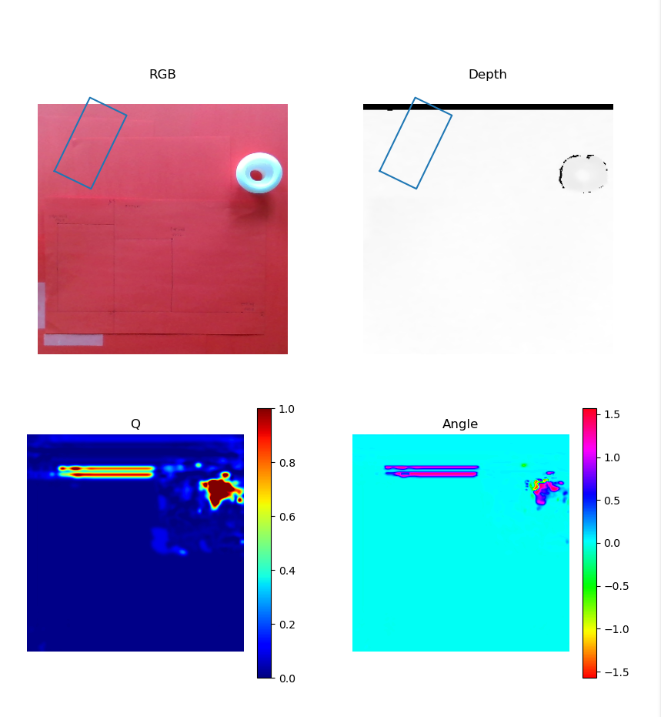
 |  |  |  | meting | ref x [mm] | ref y [mm] | refz [mm] | output x [mm] | output y [mm] | output z [mm] | PA x | Afwijking y [mm] | PA z | PA tot | [%] |  | afw x | afw y | afw z | afw tot | [mm]
 |  |  |  | 1 | 175 | 0 | 37.25 | 173.47 | 286.48 | 23.28 | -0.87 | 286.48 | -37.50 |  |  |  | -1.53 | 286.48 | -13.97 | 156.79
 |  |  |  | 2 | 175 | 0 | 37.25 | 173.47 | 286.48 | 23.28 | -0.87 | 286.48 | -37.50 |  |  |  | -1.53 | 286.48 | -13.97 | 156.79
 |  |  |  | 3 | 175 | 0 | 37.25 | 173.47 | 286.48 | 23.28 | -0.87 | 286.48 | -37.50 |  |  |  | -1.53 | 286.48 | -13.97 | 156.79
 |  |  |  | 4 | 175 | 0 | 37.25 | 173.59 | 286.76 | 22.28 | -0.81 | 286.76 | -40.19 |  |  |  | -1.41 | 286.76 | -14.97 | 157.03
 |  |  |  | 5 | 175 | 0 | 37.25 | 173.47 | 286.48 | 23.28 | -0.87 | 286.48 | -37.50 |  |  |  | -1.53 | 286.48 | -13.97 | 156.79

 |  |  |  |  |  |  |  |  |  |  | x | y | z | tot |  |  | x | y | z | tot
 |  |  |  |  |  |  |  |  |  | gemiddelde PA | -71.83 | 134.29 | -38.58 | 124.67 |  | gem afw | 113.51 | 204.59 | -14.37 | 176.35
 |  |  |  |  |  |  |  |  |  | max pa | 119.89 | 151.79 | -34.79 | 134.09 |  | max afw | 247.59 | 286.76 | -12.96 | 192.57
 |  |  |  |  |  |  |  |  |  | min pa | -334.58 | 116.82 | -42.90 | 115.27 |  | min afw | -1.53 | 154.20 | -15.98 | 156.79

herkenning standaard
herkenning
 | ggcnn | ggcnn2 | ggcnn2_ruis
 | 80 | 30 | 0

ggcnn_val_0,8
fase 2 herkenning een object |  |  |  | fase 2 accuraatheid een object
 |  |  | 1= herkend | positie 1 |  |  |  |  |  |  |  |  |  | PA tot = wortel(PA x² + PA y² + PA z²)
poging | herkenning |  | 0= niet herkend | meting | ref x [mm] | ref y [mm] | refz [mm] | output x [mm] | output y [mm] | output z [mm] | PA x | PA y | PA z | PA tot | [%]
1 | 0 |  |  | 1 | -74 | 132 | 37.25 |  |  |  | -100.00 | -100.00 | -100.00 | 173.21
2 | 0 |  | omdat bij dit netwerk een constante fout | 2 | -74 | 132 | 37.25 |  |  |  | -100.00 | -100.00 | -100.00 | 173.21
3 | 0 |  | werd gevonden wordt er niet verder getest | 3 | -74 | 132 | 37.25 |  |  |  | -100.00 | -100.00 | -100.00 | 173.21
4 | 0 |  | het netwerk duid continu de zelfde positie | 4 | -74 | 132 | 37.25 |  |  |  | -100.00 | -100.00 | -100.00 | 173.21
5 | 0 |  | aan | 5 | -74 | 132 | 37.25 |  |  |  | -100.00 | -100.00 | -100.00 | 173.21
6 | 0
7 | 0 |  |  | positie 2
8 | 0 |  |  | meting | ref x [mm] | ref y [mm] | refz [mm] | output x [mm] | output y [mm] | output z [mm] | PA x | PA y | PA z | PA tot | [%]
9 | 0 |  |  | 1 | 79 | 114 | 37.25 |  |  |  | -100.00 | -100.00 | -100.00 | 173.21
10 | 0 |  |  | 2 | 79 | 114 | 37.25 |  |  |  | -100.00 | -100.00 | -100.00 | 173.21
 |  |  |  | 3 | 79 | 114 | 37.25 |  |  |  | -100.00 | -100.00 | -100.00 | 173.21
 |  |  |  | 4 | 79 | 114 | 37.25 |  |  |  | -100.00 | -100.00 | -100.00 | 173.21
percentage herkenning |  |  |  | 5 | 79 | 114 | 37.25 |  |  |  | -100.00 | -100.00 | -100.00 | 173.21
 | 0.00 | [%]
 |  |  |  | positie 3
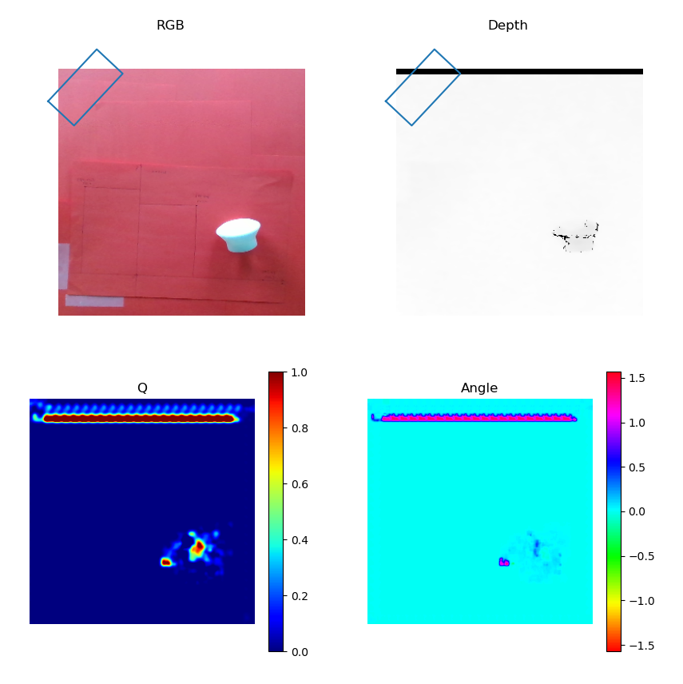
 |  |  |  | meting | ref x [mm] | ref y [mm] | refz [mm] | output x [mm] | output y [mm] | output z [mm] | PA x | Afwijking y [mm] | PA z | PA tot | [%]
 |  |  |  | 1 | 175 | 0 | 37.25 |  |  |  | -100.00 | 0.00 | -100.00
 |  |  |  | 2 | 175 | 0 | 37.25 |  |  |  | -100.00 | 0.00 | -100.00
 |  |  |  | 3 | 175 | 0 | 37.25 |  |  |  | -100.00 | 0.00 | -100.00
 |  |  |  | 4 | 175 | 0 | 37.25 |  |  |  | -100.00 | 0.00 | -100.00
 |  |  |  | 5 | 175 | 0 | 37.25 |  |  |  | -100.00 | 0.00 | -100.00

 |  |  |  |  |  |  |  |  |  |  | gem PA x | gem PA y | gem PA z | gem PA tot
 |  |  |  |  |  |  |  |  |  | gemiddelde PA | -100.00 | -100.00 | -100.00 | 173.21

herkenning val ggcnn
herkenning ggcnn met variatie dataset split
 | 0.8 | 0.6 | 0.5 | 0.4 | 0.2
 | 80 | 60 | 90 | 30 | 0

ggcnn2 herk val
herkenning ggcnn2 variatie dataset split
 | 0.8 | 0.6 | 0.5 | 0.4 | 0.2
 | 30 | 50 | 70 | 10 | 0

herkenning ggcnn rot
herkenning ggcnn variatie dataset rotate
 | 0.2 | 0.4 | 0.5 | 0.6 | 0.8 | 1
 | 80 | 60 | 30 | 60 | 70 | 50

ggcnn2_rot_0,8
fase 2 herkenning een object |  |  |  | fase 2 accuraatheid een object
 |  |  | 1= herkend | positie 1 |  |  |  |  |  |  |  |  |  | PA tot = wortel(PA x² + PA y² + PA z²)
poging | herkenning |  | 0= niet herkend | meting | ref x [mm] | ref y [mm] | refz [mm] | output x [mm] | output y [mm] | output z [mm] | PA x | PA y | PA z | PA tot | [%]
1 | 0 |  |  | 1 | -74 | 132 | 37.25 | 207.88 | 330.76 | 31.84 | -380.92 | 150.58 | -14.52 | 409.86
2 | 1 |  | wegens het continu selecteren van | 2 | -74 | 132 | 37.25 | 207.72 | 330.39 | 32.83 | -380.70 | 150.30 | -11.87 | 409.47
3 | 0 |  | dezelfde plaats in het beeld | 3 | -74 | 132 | 37.25 | 207.72 | 330.39 | 32.83 | -380.70 | 150.30 | -11.87 | 409.47
4 | 0 |  | wordt er niet meer verder getest | 4 | -74 | 132 | 37.25 | 207.88 | 330.76 | 31.84 | -380.92 | 150.58 | -14.52 | 409.86
5 | 0 |  | op dit netwerk | 5 | -74 | 132 | 37.25 | 207.88 | 330.76 | 31.84 | -380.92 | 150.58 | -14.52 | 409.86
6 | 0
7 | 0 |  |  | positie 2
8 | 0 |  |  | meting | ref x [mm] | ref y [mm] | refz [mm] | output x [mm] | output y [mm] | output z [mm] | PA x | PA y | PA z | PA tot | [%]
9 | 0 |  |  | 1 | 79 | 114 | 37.25 |  |  |  | -100.00 | -100.00 | -100.00 | 173.21
10 | 1 |  |  | 2 | 79 | 114 | 37.25 |  |  |  | -100.00 | -100.00 | -100.00 | 173.21
 |  |  |  | 3 | 79 | 114 | 37.25 |  |  |  | -100.00 | -100.00 | -100.00 | 173.21
 |  |  |  | 4 | 79 | 114 | 37.25 |  |  |  | -100.00 | -100.00 | -100.00 | 173.21
percentage herkenning |  |  |  | 5 | 79 | 114 | 37.25 |  |  |  | -100.00 | -100.00 | -100.00 | 173.21
 | 20.00 | [%]
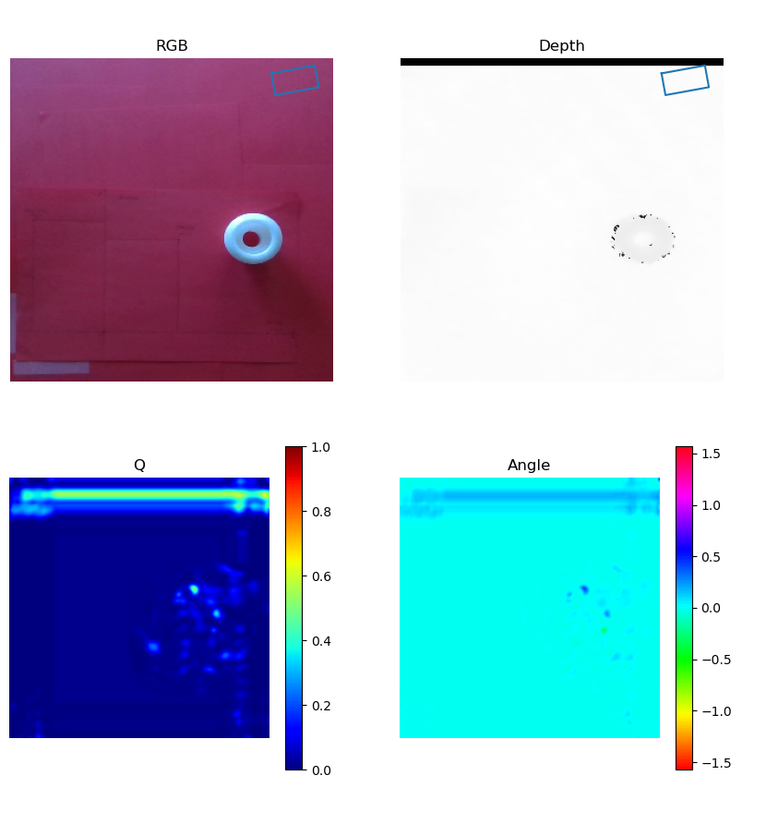
 |  |  |  | positie 3
 |  |  |  | meting | ref x [mm] | ref y [mm] | refz [mm] | output x [mm] | output y [mm] | output z [mm] | PA x | Afwijking y [mm] | PA z | PA tot | [%]
 |  |  |  | 1 | 175 | 0 | 37.25 |  |  |  | -100.00 | 0.00 | -100.00
 |  |  |  | 2 | 175 | 0 | 37.25 |  |  |  | -100.00 | 0.00 | -100.00
 |  |  |  | 3 | 175 | 0 | 37.25 |  |  |  | -100.00 | 0.00 | -100.00
 |  |  |  | 4 | 175 | 0 | 37.25 |  |  |  | -100.00 | 0.00 | -100.00
 |  |  |  | 5 | 175 | 0 | 37.25 |  |  |  | -100.00 | 0.00 | -100.00

 |  |  |  |  |  |  |  |  |  |  | gem PA x | gem PA y | gem PA z | gem PA tot
 |  |  |  |  |  |  |  |  |  | gemiddelde PA | -193.61 | 25.23 | -71.15 | 291.45

herken ggcnn2 rot
herkenning ggcnn2 variatie dataset rotate
 | 0.2 | 0.4 | 0.5 | 0.6 | 0.8 | 1
 | 90 | 60 | 70 | 50 | 20 | 30

ggcnn_epoch_1
fase 2 herkenning een object |  |  |  | fase 2 accuraatheid een object
 |  |  | 1= herkend | positie 1 |  |  |  |  |  |  |  |  |  | PA tot = wortel(PA x² + PA y² + PA z²)
poging | herkenning |  | 0= niet herkend | meting | ref x [mm] | ref y [mm] | refz [mm] | output x [mm] | output y [mm] | output z [mm] | PA x | PA y | PA z | PA tot | [%]
1 | 0 |  |  | 1 | -74 | 132 | 37.25 |  |  |  | -100.00 | -100.00 | -100.00 | 173.21
2 | 0 |  | dit netwerk is niet in staat | 2 | -74 | 132 | 37.25 |  |  |  | -100.00 | -100.00 | -100.00 | 173.21
3 | 0 |  | om iets te herkennen en duid zeld niets | 3 | -74 | 132 | 37.25 |  |  |  | -100.00 | -100.00 | -100.00 | 173.21
4 | 0 |  | aan op het beeld | 4 | -74 | 132 | 37.25 |  |  |  | -100.00 | -100.00 | -100.00 | 173.21
5 | 0 |  |  | 5 | -74 | 132 | 37.25 |  |  |  | -100.00 | -100.00 | -100.00 | 173.21
6 | 0
7 | 0 |  |  | positie 2
8 | 0 |  |  | meting | ref x [mm] | ref y [mm] | refz [mm] | output x [mm] | output y [mm] | output z [mm] | PA x | PA y | PA z | PA tot | [%]
9 | 0 |  |  | 1 | 79 | 114 | 37.25 |  |  |  | -100.00 | -100.00 | -100.00 | 173.21
10 | 0 |  |  | 2 | 79 | 114 | 37.25 |  |  |  | -100.00 | -100.00 | -100.00 | 173.21
 |  |  |  | 3 | 79 | 114 | 37.25 |  |  |  | -100.00 | -100.00 | -100.00 | 173.21
 |  |  |  | 4 | 79 | 114 | 37.25 |  |  |  | -100.00 | -100.00 | -100.00 | 173.21
percentage herkenning |  |  |  | 5 | 79 | 114 | 37.25 |  |  |  | -100.00 | -100.00 | -100.00 | 173.21
 | 0.00 | [%]
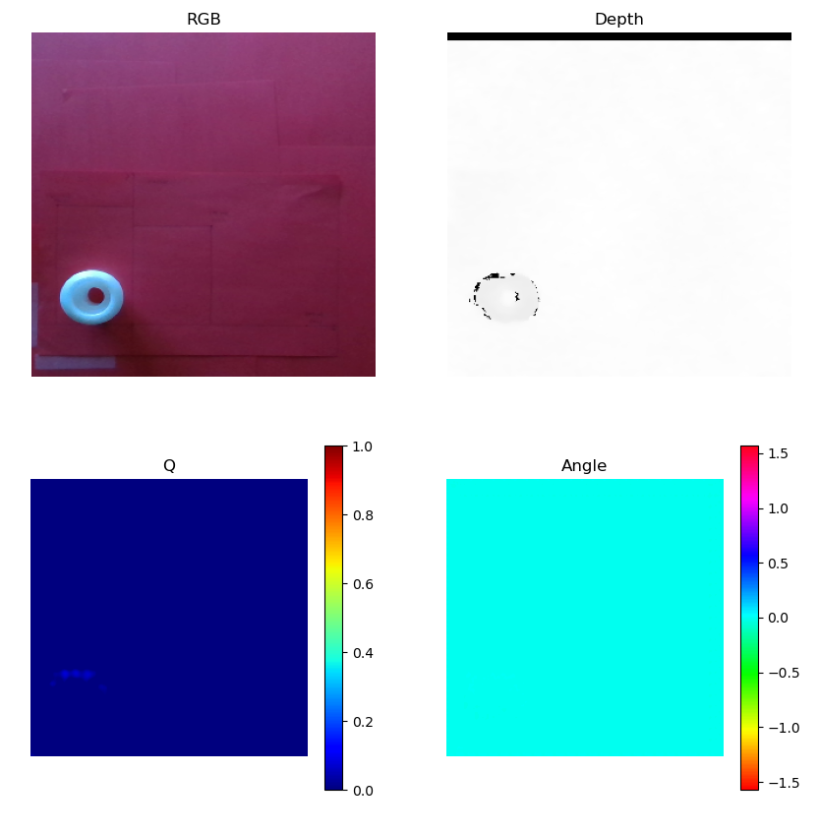
 |  |  |  | positie 3
 |  |  |  | meting | ref x [mm] | ref y [mm] | refz [mm] | output x [mm] | output y [mm] | output z [mm] | PA x | Afwijking y [mm] | PA z | PA tot | [%]
 |  |  |  | 1 | 175 | 0 | 37.25 |  |  |  | -100.00 | 0.00 | -100.00
 |  |  |  | 2 | 175 | 0 | 37.25 |  |  |  | -100.00 | 0.00 | -100.00
 |  |  |  | 3 | 175 | 0 | 37.25 |  |  |  | -100.00 | 0.00 | -100.00
 |  |  |  | 4 | 175 | 0 | 37.25 |  |  |  | -100.00 | 0.00 | -100.00
 |  |  |  | 5 | 175 | 0 | 37.25 |  |  |  | -100.00 | 0.00 | -100.00

 |  |  |  |  |  |  |  |  |  |  | gem PA x | gem PA y | gem PA z | gem PA tot
 |  |  |  |  |  |  |  |  |  | gemiddelde PA | -100.00 | -100.00 | -100.00 | 173.21

herkenning ggcnn epoch
herkenning ggcnn variatie aantal epochs
 | 1 | 10 | 20 | 30 | 40 | 60 | 80 | 100
 | 0 | 50 | 90 | 90 | 30 | 60 | 70 | 80

ggcnn2_epoch_60
fase 2 herkenning een object |  |  |  | fase 2 accuraatheid een object
 |  |  | 1= herkend | positie 1 |  |  |  |  |  |  |  |  |  | PA tot = wortel(PA x² + PA y² + PA z²)
poging | herkenning |  | 0= niet herkend | meting | ref x [mm] | ref y [mm] | refz [mm] | output x [mm] | output y [mm] | output z [mm] | PA x | PA y | PA z | PA tot | [%]
1 | 0 |  |  | 1 | -74 | 132 | 37.25 |  |  |  | -100.00 | -100.00 | -100.00 | 173.21
2 | 0 |  |  | 2 | -74 | 132 | 37.25 |  |  |  | -100.00 | -100.00 | -100.00 | 173.21
3 | 0 |  | Dit netwerk kiest continu dezelfde | 3 | -74 | 132 | 37.25 |  |  |  | -100.00 | -100.00 | -100.00 | 173.21
4 | 0 |  | positie waarscshijnlijk door overfitten | 4 | -74 | 132 | 37.25 |  |  |  | -100.00 | -100.00 | -100.00 | 173.21
5 | 0 |  | doordat dit netwerk niet in staat is | 5 | -74 | 132 | 37.25 |  |  |  | -100.00 | -100.00 | -100.00 | 173.21
6 | 0 |  | de objecten te herkennen worden
7 | 0 |  | geen verdere testen uitgevoerd | positie 2
8 | 0 |  |  | meting | ref x [mm] | ref y [mm] | refz [mm] | output x [mm] | output y [mm] | output z [mm] | PA x | PA y | PA z | PA tot | [%]
9 | 0 |  |  | 1 | 79 | 114 | 37.25 |  |  |  | -100.00 | -100.00 | -100.00 | 173.21
10 | 0 |  |  | 2 | 79 | 114 | 37.25 |  |  |  | -100.00 | -100.00 | -100.00 | 173.21
 |  |  |  | 3 | 79 | 114 | 37.25 |  |  |  | -100.00 | -100.00 | -100.00 | 173.21
 |  |  |  | 4 | 79 | 114 | 37.25 |  |  |  | -100.00 | -100.00 | -100.00 | 173.21
percentage herkenning |  |  |  | 5 | 79 | 114 | 37.25 |  |  |  | -100.00 | -100.00 | -100.00 | 173.21
 | 0.00 | [%]
 |  |  |  | positie 3
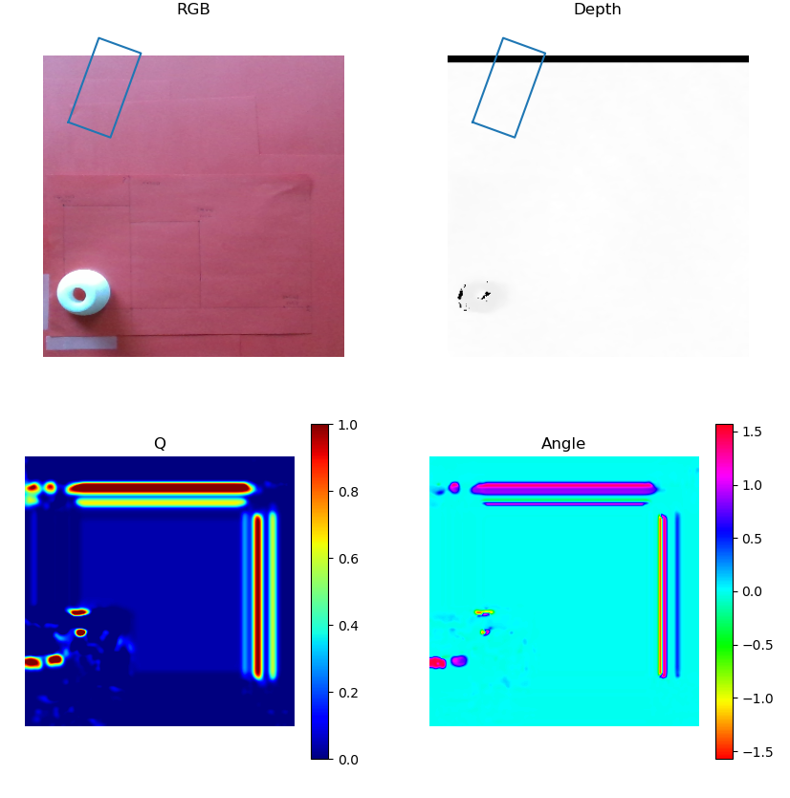
 |  |  |  | meting | ref x [mm] | ref y [mm] | refz [mm] | output x [mm] | output y [mm] | output z [mm] | PA x | Afwijking y [mm] | PA z | PA tot | [%]
 |  |  |  | 1 | 175 | 0 | 37.25 |  |  |  | -100.00 | 0.00 | -100.00
 |  |  |  | 2 | 175 | 0 | 37.25 |  |  |  | -100.00 | 0.00 | -100.00
 |  |  |  | 3 | 175 | 0 | 37.25 |  |  |  | -100.00 | 0.00 | -100.00
 |  |  |  | 4 | 175 | 0 | 37.25 |  |  |  | -100.00 | 0.00 | -100.00
 |  |  |  | 5 | 175 | 0 | 37.25 |  |  |  | -100.00 | 0.00 | -100.00

 |  |  |  |  |  |  |  |  |  |  | gem PA x | gem PA y | gem PA z | gem PA tot
 |  |  |  |  |  |  |  |  |  | gemiddelde PA | -100.00 | -100.00 | -100.00 | 173.21

herkenning ggcnn2 epoch
herkenning ggcnn2 variatie aantal epochs
 | 1 | 10 | 20 | 40 | 60 | 80 | 100
 | 70 | 20 | 20 | 0 | 0 | 60 | 70

herken ggcnn batch size
herkenning ggcnn variatie batch size
 | 4 | 16
 | 80 | 20

herkenning ggcnn batch size
herkenning ggcnn2 variatie batch size
 | 4 | 16
 | 70 | 40

ggcnn_epoch20_batperep_100
fase 2 herkenning een object |  |  |  | fase 2 accuraatheid een object
 |  |  | 1= herkend | positie 1 |  |  |  |  |  |  |  |  |  | PA tot = wortel(PA x² + PA y² + PA z²)
poging | herkenning |  | 0= niet herkend | meting | ref x [mm] | ref y [mm] | refz [mm] | output x [mm] | output y [mm] | output z [mm] | PA x | PA y | PA z | PA tot | [%]
1 | 0 |  |  | 1 | -74 | 132 | 37.25 |  |  |  | -100.00 | -100.00 | -100.00 | 173.21
2 | 0 |  | dit netwerk is niet in staat een | 2 | -74 | 132 | 37.25 |  |  |  | -100.00 | -100.00 | -100.00 | 173.21
3 | 0 |  | voorspelling te maken | 3 | -74 | 132 | 37.25 |  |  |  | -100.00 | -100.00 | -100.00 | 173.21
4 | 0 |  |  | 4 | -74 | 132 | 37.25 |  |  |  | -100.00 | -100.00 | -100.00 | 173.21
5 | 0 |  |  | 5 | -74 | 132 | 37.25 |  |  |  | -100.00 | -100.00 | -100.00 | 173.21
6 | 0
7 | 0 |  |  | positie 2
8 | 0 |  |  | meting | ref x [mm] | ref y [mm] | refz [mm] | output x [mm] | output y [mm] | output z [mm] | PA x | PA y | PA z | PA tot | [%]
9 | 0 |  |  | 1 | 79 | 114 | 37.25 |  |  |  | -100.00 | -100.00 | -100.00 | 173.21
10 | 0 |  |  | 2 | 79 | 114 | 37.25 |  |  |  | -100.00 | -100.00 | -100.00 | 173.21
 |  |  |  | 3 | 79 | 114 | 37.25 |  |  |  | -100.00 | -100.00 | -100.00 | 173.21
 |  |  |  | 4 | 79 | 114 | 37.25 |  |  |  | -100.00 | -100.00 | -100.00 | 173.21
percentage herkenning |  |  |  | 5 | 79 | 114 | 37.25 |  |  |  | -100.00 | -100.00 | -100.00 | 173.21
 | 0.00 | [%]
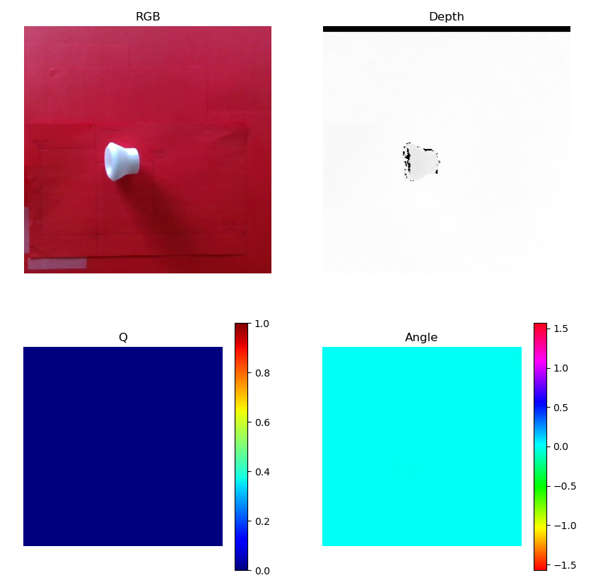
 |  |  |  | positie 3
 |  |  |  | meting | ref x [mm] | ref y [mm] | refz [mm] | output x [mm] | output y [mm] | output z [mm] | PA x | Afwijking y [mm] | PA z | PA tot | [%]
 |  |  |  | 1 | 175 | 0 | 37.25 |  |  |  | -100.00 | 0.00 | -100.00
 |  |  |  | 2 | 175 | 0 | 37.25 |  |  |  | -100.00 | 0.00 | -100.00
 |  |  |  | 3 | 175 | 0 | 37.25 |  |  |  | -100.00 | 0.00 | -100.00
 |  |  |  | 4 | 175 | 0 | 37.25 |  |  |  | -100.00 | 0.00 | -100.00
 |  |  |  | 5 | 175 | 0 | 37.25 |  |  |  | -100.00 | 0.00 | -100.00

 |  |  |  |  |  |  |  |  |  |  | gem PA x | gem PA y | gem PA z | gem PA tot
 |  |  |  |  |  |  |  |  |  | gemiddelde PA | -100.00 | -100.00 | -100.00 | 173.21

herken ggcnn batperep
herkenning ggcnn variatie aantal batches per epoch
 | 100 | 500 | 1500 | 2000
 | 0 | 30 | 30 | 60

herken ggcnn2 batperep
herkenning ggcnn2 variatie aantal batches per epoch
 | 100 | 500 | 1500 | 2000
 | 60 | 20 | 10 | 50

herken ggcnn valbat
herkenning ggcnn variatie aantal validation batches
 | 125 | 500
 | 40 | 80

herken ggcnn2 valbat
herkenning ggcnn2 variatie aantal validation batches
 | 125 | 500
 | 20 | 30

ggcnn2_met_ruis
fase 2 herkenning een object |  |  |  | fase 2 accuraatheid een object
 |  |  | 1= herkend | positie 1 |  |  |  |  |  |  |  |  |  | PA tot = wortel(PA x² + PA y² + PA z²)
poging | herkenning |  | 0= niet herkend | meting | ref x [mm] | ref y [mm] | refz [mm] | output x [mm] | output y [mm] | output z [mm] | PA x | PA y | PA z | PA tot | [%]
1 | 0 |  |  | 1 | -74 | 132 | 37.25 |  |  |  | -100.00 | -100.00 | -100.00 | 173.21
2 | 0 |  |  | 2 | -74 | 132 | 37.25 |  |  |  | -100.00 | -100.00 | -100.00 | 173.21
3 | 0 |  | dit netwerk is niet in staat | 3 | -74 | 132 | 37.25 |  |  |  | -100.00 | -100.00 | -100.00 | 173.21
4 | 0 |  | om de objecten te herkennen | 4 | -74 | 132 | 37.25 |  |  |  | -100.00 | -100.00 | -100.00 | 173.21
5 | 0 |  | het duid continu dezelfde locatie | 5 | -74 | 132 | 37.25 |  |  |  | -100.00 | -100.00 | -100.00 | 173.21
6 | 0 |  | aan
7 | 0 |  | verdere testen nutteloos | positie 2
8 | 0 |  |  | meting | ref x [mm] | ref y [mm] | refz [mm] | output x [mm] | output y [mm] | output z [mm] | PA x | PA y | PA z | PA tot | [%]
9 | 0 |  |  | 1 | 79 | 114 | 37.25 |  |  |  | -100.00 | -100.00 | -100.00 | 173.21
10 | 0 |  |  | 2 | 79 | 114 | 37.25 |  |  |  | -100.00 | -100.00 | -100.00 | 173.21
 |  |  |  | 3 | 79 | 114 | 37.25 |  |  |  | -100.00 | -100.00 | -100.00 | 173.21
 |  |  |  | 4 | 79 | 114 | 37.25 |  |  |  | -100.00 | -100.00 | -100.00 | 173.21
percentage herkenning |  |  |  | 5 | 79 | 114 | 37.25 |  |  |  | -100.00 | -100.00 | -100.00 | 173.21
 | 0.00 | [%]
 |  |  |  | positie 3
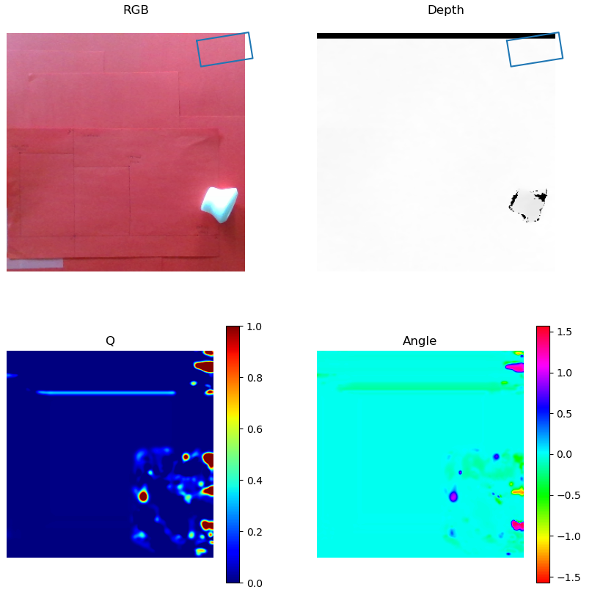
 |  |  |  | meting | ref x [mm] | ref y [mm] | refz [mm] | output x [mm] | output y [mm] | output z [mm] | PA x | Afwijking y [mm] | PA z | PA tot | [%]
 |  |  |  | 1 | 175 | 0 | 37.25 |  |  |  | -100.00 | 0.00 | -100.00
 |  |  |  | 2 | 175 | 0 | 37.25 |  |  |  | -100.00 | 0.00 | -100.00
 |  |  |  | 3 | 175 | 0 | 37.25 |  |  |  | -100.00 | 0.00 | -100.00
 |  |  |  | 4 | 175 | 0 | 37.25 |  |  |  | -100.00 | 0.00 | -100.00
 |  |  |  | 5 | 175 | 0 | 37.25 |  |  |  | -100.00 | 0.00 | -100.00

 |  |  |  |  |  |  |  |  |  |  | gem PA x | gem PA y | gem PA z | gem PA tot
 |  |  |  |  |  |  |  |  |  | gemiddelde PA | -100.00 | -100.00 | -100.00 | 173.21

herken ggcnn2 ruis val
herkenning ggcnn2 ruis val
 | 0.2 | 0.4 | 0.5 | 0.6 | 0.8
 | 50 | 40 | 40 | 30 | 30

herken ggcnn2 ruis rot
herkenning ggcnn2 met ruis variatie dataset rotate
 | 0.2 | 0.4 | 0.6 | 0.8 | 1
 | 10 | 50 | 10 | 0 | 30

ggcnn_ruis_epoch_80
fase 2 herkenning een object |  |  |  | fase 2 accuraatheid een object
 |  |  | 1= herkend | positie 1 |  |  |  |  |  |  |  |  |  | PA tot = wortel(PA x² + PA y² + PA z²)
poging | herkenning |  | 0= niet herkend | meting | ref x [mm] | ref y [mm] | refz [mm] | output x [mm] | output y [mm] | output z [mm] | PA x | PA y | PA z | PA tot | [%]
1 | 0 |  |  | 1 | -74 | 132 | 37.25 |  |  |  | -100.00 | -100.00 | -100.00 | 173.21
2 | 0 |  | Dit netwerk is niet in staat om | 2 | -74 | 132 | 37.25 |  |  |  | -100.00 | -100.00 | -100.00 | 173.21
3 | 0 |  | objecten te herkennen en selcteert | 3 | -74 | 132 | 37.25 |  |  |  | -100.00 | -100.00 | -100.00 | 173.21
4 | 0 |  | het gehele beeld | 4 | -74 | 132 | 37.25 |  |  |  | -100.00 | -100.00 | -100.00 | 173.21
5 | 0 |  |  | 5 | -74 | 132 | 37.25 |  |  |  | -100.00 | -100.00 | -100.00 | 173.21
6 | 0
7 | 0 |  |  | positie 2
8 | 0 |  |  | meting | ref x [mm] | ref y [mm] | refz [mm] | output x [mm] | output y [mm] | output z [mm] | PA x | PA y | PA z | PA tot | [%]
9 | 0 |  |  | 1 | 79 | 114 | 37.25 |  |  |  | -100.00 | -100.00 | -100.00 | 173.21
10 | 0 |  |  | 2 | 79 | 114 | 37.25 |  |  |  | -100.00 | -100.00 | -100.00 | 173.21
 |  |  |  | 3 | 79 | 114 | 37.25 |  |  |  | -100.00 | -100.00 | -100.00 | 173.21
 |  |  |  | 4 | 79 | 114 | 37.25 |  |  |  | -100.00 | -100.00 | -100.00 | 173.21
percentage herkenning |  |  |  | 5 | 79 | 114 | 37.25 |  |  |  | -100.00 | -100.00 | -100.00 | 173.21
 | 0.00 | [%]
 |  |  |  | positie 3
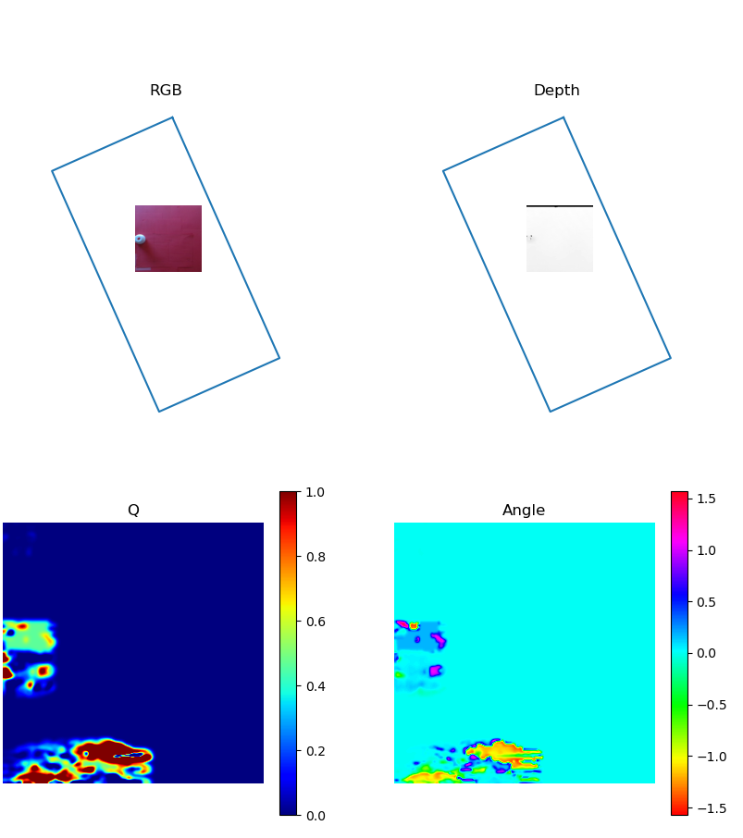
 |  |  |  | meting | ref x [mm] | ref y [mm] | refz [mm] | output x [mm] | output y [mm] | output z [mm] | PA x | Afwijking y [mm] | PA z | PA tot | [%]
 |  |  |  | 1 | 175 | 0 | 37.25 |  |  |  | -100.00 | 0.00 | -100.00
 |  |  |  | 2 | 175 | 0 | 37.25 |  |  |  | -100.00 | 0.00 | -100.00
 |  |  |  | 3 | 175 | 0 | 37.25 |  |  |  | -100.00 | 0.00 | -100.00
 |  |  |  | 4 | 175 | 0 | 37.25 |  |  |  | -100.00 | 0.00 | -100.00
 |  |  |  | 5 | 175 | 0 | 37.25 |  |  |  | -100.00 | 0.00 | -100.00

 |  |  |  |  |  |  |  |  |  |  | gem PA x | gem PA y | gem PA z | gem PA tot
 |  |  |  |  |  |  |  |  |  | gemiddelde PA | -100.00 | -100.00 | -100.00 | 173.21

ggcnn_ruis_epoch_100
fase 2 herkenning een object |  |  |  | fase 2 accuraatheid een object
 |  |  | 1= herkend | positie 1 |  |  |  |  |  |  |  |  |  | PA tot = wortel(PA x² + PA y² + PA z²)
poging | herkenning |  | 0= niet herkend | meting | ref x [mm] | ref y [mm] | refz [mm] | output x [mm] | output y [mm] | output z [mm] | PA x | PA y | PA z | PA tot | [%]
1 | 0 |  |  | 1 | -74 | 132 | 37.25 |  |  |  | -100.00 | -100.00 | -100.00 | 173.21
2 | 0 |  | Dit netwerk is niet in staat | 2 | -74 | 132 | 37.25 |  |  |  | -100.00 | -100.00 | -100.00 | 173.21
3 | 0 |  | om de objecten te herkennen | 3 | -74 | 132 | 37.25 |  |  |  | -100.00 | -100.00 | -100.00 | 173.21
4 | 0 |  |  | 4 | -74 | 132 | 37.25 |  |  |  | -100.00 | -100.00 | -100.00 | 173.21
5 | 0 |  | verdere testen nutteloos | 5 | -74 | 132 | 37.25 |  |  |  | -100.00 | -100.00 | -100.00 | 173.21
6 | 0
7 | 0 |  |  | positie 2
8 | 0 |  |  | meting | ref x [mm] | ref y [mm] | refz [mm] | output x [mm] | output y [mm] | output z [mm] | PA x | PA y | PA z | PA tot | [%]
9 | 0 |  |  | 1 | 79 | 114 | 37.25 |  |  |  | -100.00 | -100.00 | -100.00 | 173.21
10 | 0 |  |  | 2 | 79 | 114 | 37.25 |  |  |  | -100.00 | -100.00 | -100.00 | 173.21
 |  |  |  | 3 | 79 | 114 | 37.25 |  |  |  | -100.00 | -100.00 | -100.00 | 173.21
 |  |  |  | 4 | 79 | 114 | 37.25 |  |  |  | -100.00 | -100.00 | -100.00 | 173.21
percentage herkenning |  |  |  | 5 | 79 | 114 | 37.25 |  |  |  | -100.00 | -100.00 | -100.00 | 173.21
 | 0.00 | [%]
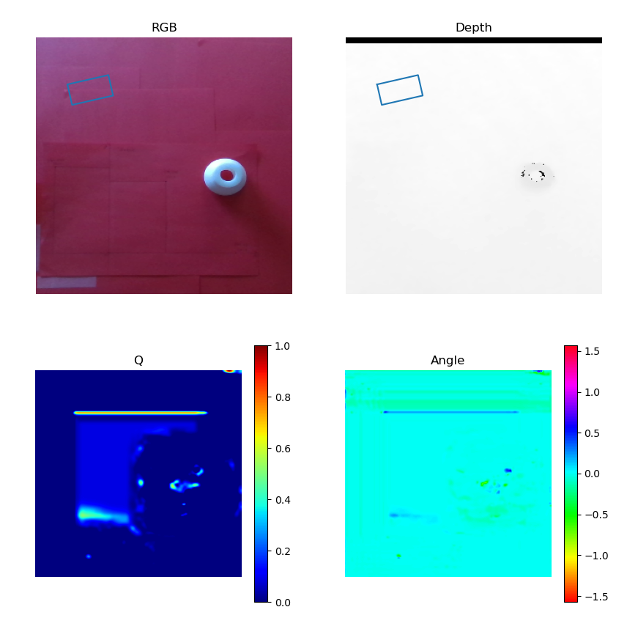
 |  |  |  | positie 3
 |  |  |  | meting | ref x [mm] | ref y [mm] | refz [mm] | output x [mm] | output y [mm] | output z [mm] | PA x | Afwijking y [mm] | PA z | PA tot | [%]
 |  |  |  | 1 | 175 | 0 | 37.25 |  |  |  | -100.00 | 0.00 | -100.00
 |  |  |  | 2 | 175 | 0 | 37.25 |  |  |  | -100.00 | 0.00 | -100.00
 |  |  |  | 3 | 175 | 0 | 37.25 |  |  |  | -100.00 | 0.00 | -100.00
 |  |  |  | 4 | 175 | 0 | 37.25 |  |  |  | -100.00 | 0.00 | -100.00
 |  |  |  | 5 | 175 | 0 | 37.25 |  |  |  | -100.00 | 0.00 | -100.00

 |  |  |  |  |  |  |  |  |  |  | gem PA x | gem PA y | gem PA z | gem PA tot
 |  |  |  |  |  |  |  |  |  | gemiddelde PA | -100.00 | -100.00 | -100.00 | 173.21

herken ggcnn2 ruis ep
herkenning ggcnn2 mat ruis aantal epochs
 | 1 | 10 | 20 | 40 | 60 | 80 | 100
 | 10 | 10 | 60 | 60 | 40 | 0 | 0

ggcnn_ruis_epoch20_batsiz_16
fase 2 herkenning een object |  |  |  | fase 2 accuraatheid een object
 |  |  | 1= herkend | positie 1 |  |  |  |  |  |  |  |  |  | PA tot = wortel(PA x² + PA y² + PA z²)
poging | herkenning |  | 0= niet herkend | meting | ref x [mm] | ref y [mm] | refz [mm] | output x [mm] | output y [mm] | output z [mm] | PA x | PA y | PA z | PA tot | [%]
1 | 0 |  |  | 1 | -74 | 132 | 37.25 |  |  |  | -100.00 | -100.00 | -100.00 | 173.21
2 | 0 |  | Dit netwerk is niet in staat | 2 | -74 | 132 | 37.25 |  |  |  | -100.00 | -100.00 | -100.00 | 173.21
3 | 0 |  | objecten te herkennen | 3 | -74 | 132 | 37.25 |  |  |  | -100.00 | -100.00 | -100.00 | 173.21
4 | 0 |  | verdere testen nutteloos | 4 | -74 | 132 | 37.25 |  |  |  | -100.00 | -100.00 | -100.00 | 173.21
5 | 0 |  |  | 5 | -74 | 132 | 37.25 |  |  |  | -100.00 | -100.00 | -100.00 | 173.21
6 | 0
7 | 0 |  |  | positie 2
8 | 0 |  |  | meting | ref x [mm] | ref y [mm] | refz [mm] | output x [mm] | output y [mm] | output z [mm] | PA x | PA y | PA z | PA tot | [%]
9 | 0 |  |  | 1 | 79 | 114 | 37.25 |  |  |  | -100.00 | -100.00 | -100.00 | 173.21
10 | 0 |  |  | 2 | 79 | 114 | 37.25 |  |  |  | -100.00 | -100.00 | -100.00 | 173.21
 |  |  |  | 3 | 79 | 114 | 37.25 |  |  |  | -100.00 | -100.00 | -100.00 | 173.21
 |  |  |  | 4 | 79 | 114 | 37.25 |  |  |  | -100.00 | -100.00 | -100.00 | 173.21
percentage herkenning |  |  |  | 5 | 79 | 114 | 37.25 |  |  |  | -100.00 | -100.00 | -100.00 | 173.21
 | 0.00 | [%]
 |  |  |  | positie 3
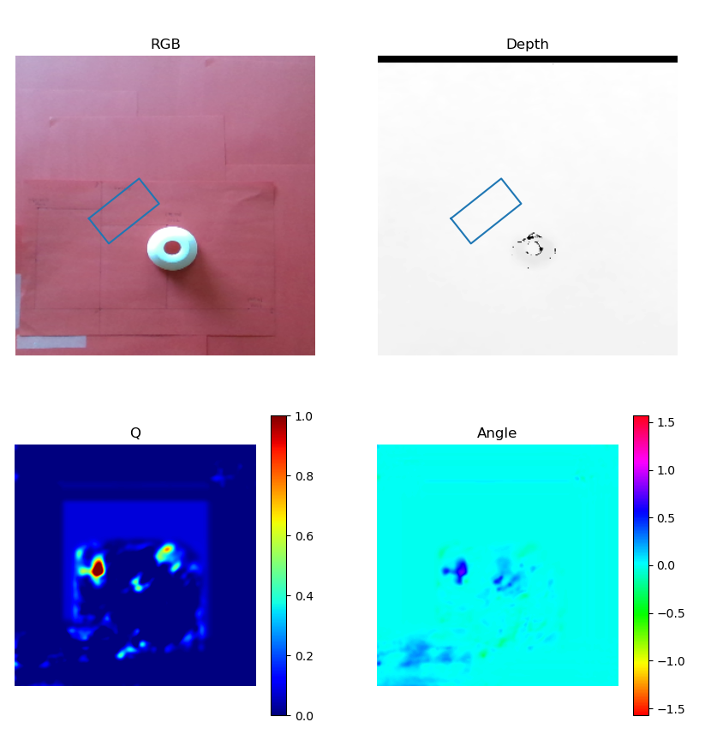
 |  |  |  | meting | ref x [mm] | ref y [mm] | refz [mm] | output x [mm] | output y [mm] | output z [mm] | PA x | Afwijking y [mm] | PA z | PA tot | [%]
 |  |  |  | 1 | 175 | 0 | 37.25 |  |  |  | -100.00 | 0.00 | -100.00
 |  |  |  | 2 | 175 | 0 | 37.25 |  |  |  | -100.00 | 0.00 | -100.00
 |  |  |  | 3 | 175 | 0 | 37.25 |  |  |  | -100.00 | 0.00 | -100.00
 |  |  |  | 4 | 175 | 0 | 37.25 |  |  |  | -100.00 | 0.00 | -100.00
 |  |  |  | 5 | 175 | 0 | 37.25 |  |  |  | -100.00 | 0.00 | -100.00

 |  |  |  |  |  |  |  |  |  |  | gem PA x | gem PA y | gem PA z | gem PA tot
 |  |  |  |  |  |  |  |  |  | gemiddelde PA | -100.00 | -100.00 | -100.00 | 173.21

herken ggcnn2 ruis batsiz
herkenning ggcnn2 met ruis variatie batch size
 | 4 | 16
 | 50 | 0

ggcnn_ruis_batperep2000
fase 2 herkenning een object |  |  |  | fase 2 accuraatheid een object
 |  |  | 1= herkend | positie 1 |  |  |  |  |  |  |  |  |  | PA tot = wortel(PA x² + PA y² + PA z²)
poging | herkenning |  | 0= niet herkend | meting | ref x [mm] | ref y [mm] | refz [mm] | output x [mm] | output y [mm] | output z [mm] | PA x | PA y | PA z | PA tot | [%]
1 | 0 |  |  | 1 | -74 | 132 | 37.25 |  |  |  | -100.00 | -100.00 | -100.00 | 173.21
2 | 0 |  | Dit netwerk is niet in staat obbjecten | 2 | -74 | 132 | 37.25 |  |  |  | -100.00 | -100.00 | -100.00 | 173.21
3 | 0 |  | te herkennen | 3 | -74 | 132 | 37.25 |  |  |  | -100.00 | -100.00 | -100.00 | 173.21
4 | 0 |  | verdere testen nutteloos | 4 | -74 | 132 | 37.25 |  |  |  | -100.00 | -100.00 | -100.00 | 173.21
5 | 0 |  |  | 5 | -74 | 132 | 37.25 |  |  |  | -100.00 | -100.00 | -100.00 | 173.21
6 | 0
7 | 0 |  |  | positie 2
8 | 0 |  |  | meting | ref x [mm] | ref y [mm] | refz [mm] | output x [mm] | output y [mm] | output z [mm] | PA x | PA y | PA z | PA tot | [%]
9 | 0 |  |  | 1 | 79 | 114 | 37.25 |  |  |  | -100.00 | -100.00 | -100.00 | 173.21
10 | 0 |  |  | 2 | 79 | 114 | 37.25 |  |  |  | -100.00 | -100.00 | -100.00 | 173.21
 |  |  |  | 3 | 79 | 114 | 37.25 |  |  |  | -100.00 | -100.00 | -100.00 | 173.21
 |  |  |  | 4 | 79 | 114 | 37.25 |  |  |  | -100.00 | -100.00 | -100.00 | 173.21
percentage herkenning |  |  |  | 5 | 79 | 114 | 37.25 |  |  |  | -100.00 | -100.00 | -100.00 | 173.21
 | 0.00 | [%]
 |  |  |  | positie 3
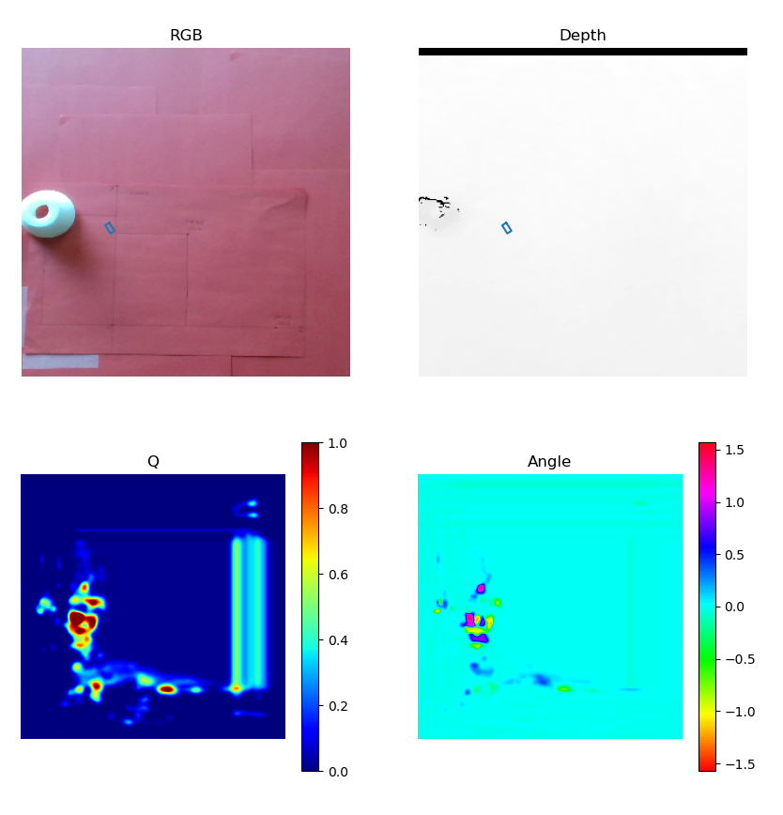
 |  |  |  | meting | ref x [mm] | ref y [mm] | refz [mm] | output x [mm] | output y [mm] | output z [mm] | PA x | Afwijking y [mm] | PA z | PA tot | [%]
 |  |  |  | 1 | 175 | 0 | 37.25 |  |  |  | -100.00 | 0.00 | -100.00
 |  |  |  | 2 | 175 | 0 | 37.25 |  |  |  | -100.00 | 0.00 | -100.00
 |  |  |  | 3 | 175 | 0 | 37.25 |  |  |  | -100.00 | 0.00 | -100.00
 |  |  |  | 4 | 175 | 0 | 37.25 |  |  |  | -100.00 | 0.00 | -100.00
 |  |  |  | 5 | 175 | 0 | 37.25 |  |  |  | -100.00 | 0.00 | -100.00

 |  |  |  |  |  |  |  |  |  |  | gem PA x | gem PA y | gem PA z | gem PA tot
 |  |  |  |  |  |  |  |  |  | gemiddelde PA | -100.00 | -100.00 | -100.00 | 173.21

herken ggcnn2 ruis batperep
herkenning ggcnn2 met ruis variatie aantal batches per epoch
 | 100 | 500 | 1500 | 2000
 | 100 | 50 | 50 | 0

herken ggcnn2 ruis valbat
herkenning ggcnn2 met ruis aantal validation batches
 | 125 | 500
 | 70 | 0

